Thời gian xử lý ảnh
Tên file | Input | Thời gian (s) | Output | Số điểm G-code
2.jpg |  | 1.288 | 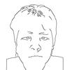 | 492
 |  | TỔNG: 1.288 giây

